Накладная-№3
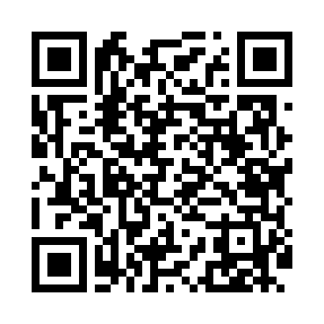
Номер товарно-транспортной накладной: |  |  | Торговый представитель: Amriyev Muhammad
Поставщик: Toshkent falcon fly 2 |  |  | Телефон торгового представителя: +998972880505
Дата отгрузки: 19.11.2025 |  |  | Контрагент: """" Klient
Дата консигнации: |  |  | Адрес:
Доставщик: |  |  | Телефон:
Телефон доставщика:
Время заказа: 19.11.2025 12:20:34
№ | Штрих-код | Название товаров (работ,услуг) | Количество | Количество в кейсе | Цена | Сумма
 |  |  | 60 |  |  | 53
1 | 6915645645025 | Пластмасса ликоб 30x18 см DB-59-4 | 4 | 4 шт. | 2.70 | 10.80
2 | 6920241167475 | Пластмас ликоп 7097 30x18 см DB-67-47 | 6 | 6 шт. | 3.70 | 22.20
3 | 6946578415218 | Соус учун махсус идиш 6.3x6.3x3.2 sm DB-59-16 | 50 | 50 шт. | 0.40 | 20
Итого: 53$|->UZS: 662,500.00

